Лист1
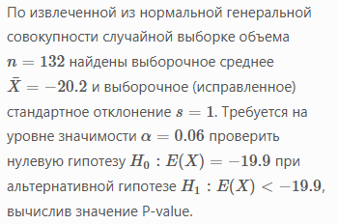
n | 132
Xсред | -20.2
s | 1
alpha | 0.06
H0: E(X)= | -19.9
H1: E(X)< | -19.9

t | -3.4467375879
talpha(n-1) | 1.5649804438

P-value | 0.99961843191 | > | 0.06

 | НЕПРАВИЛЬНО

Лист2
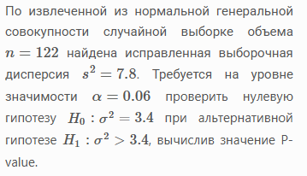
n | 122
s^2 | 7.8
alpha | 0.06
H0: sigma^2= | 3.4
H1: sigma^2 > | 3.4

ХИ2 | 277.58823529
ХИ2(1-alpha/2,n-1) | 93.477800361
ХИ2(alpha/2,n-1) | 151.90157671

Поскольку мы не попали в "хвост", 139,2956<139,6841 т.е. в критическую область - принимается гипотеза H0

P-value | 2.5267947128E-14 | > | 0.06

